Sheet1
温州市第七人民医院-三江院区文化氛围装饰提升工程清单

序号 | 品名 | 材质 | 规格/型号 | 数量 | 单位 | 图例
1 | 门诊部一楼 | 钢结构基础+玻镁板+石膏板+腻子*2道+无机乳胶漆*2道，安装高度4.6m | 23x1.15m | 26.45 | 平方米 | 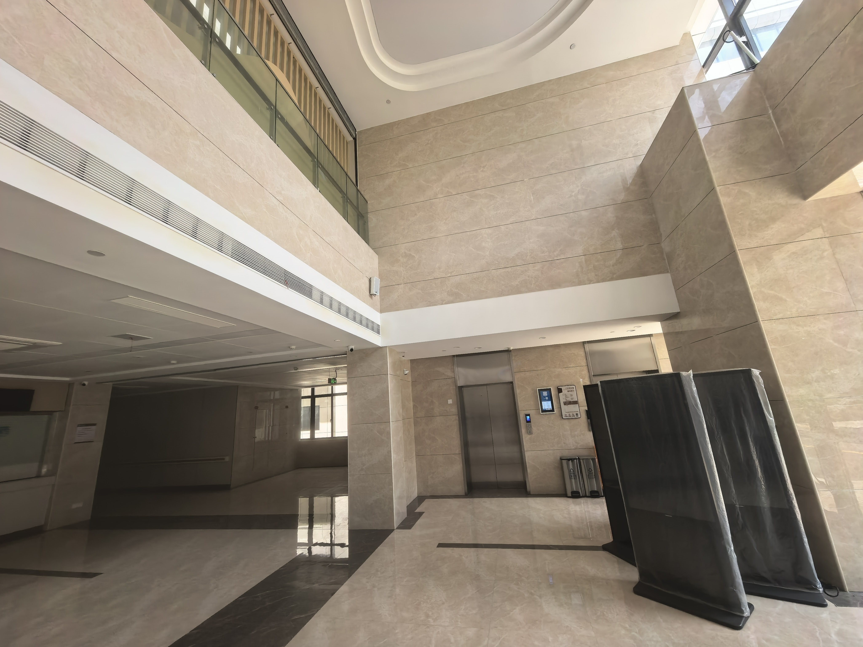
 |  | 不锈钢喷漆立体字移动支脚安装，安装高度4.6m | 字高约66cm | 8 | 字
2 | 门诊部一楼-大厅玻璃扶手 | 超透膜UV,安装高度5.8m | 0.9x1.17m | 18 | 张 | 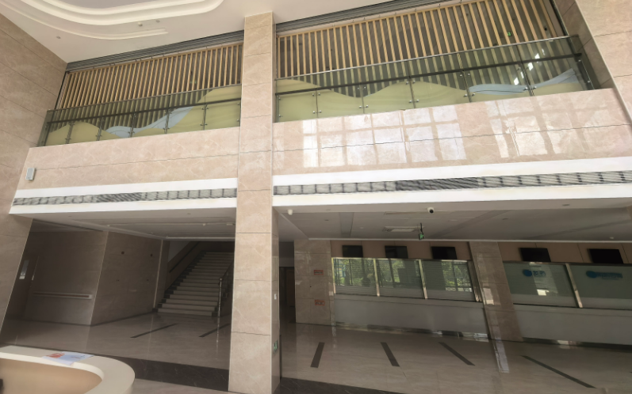
3 | 二楼-情绪缓冲角 | 消防电器、报警及探测设备移位（含重新布线及调试），布设220v电线配管预留维修口，墙面刷白找平，油画布基底，立体喷漆立体字，装盘，造型灯带围边 | 6.59x2.89m | 1 | 项 | 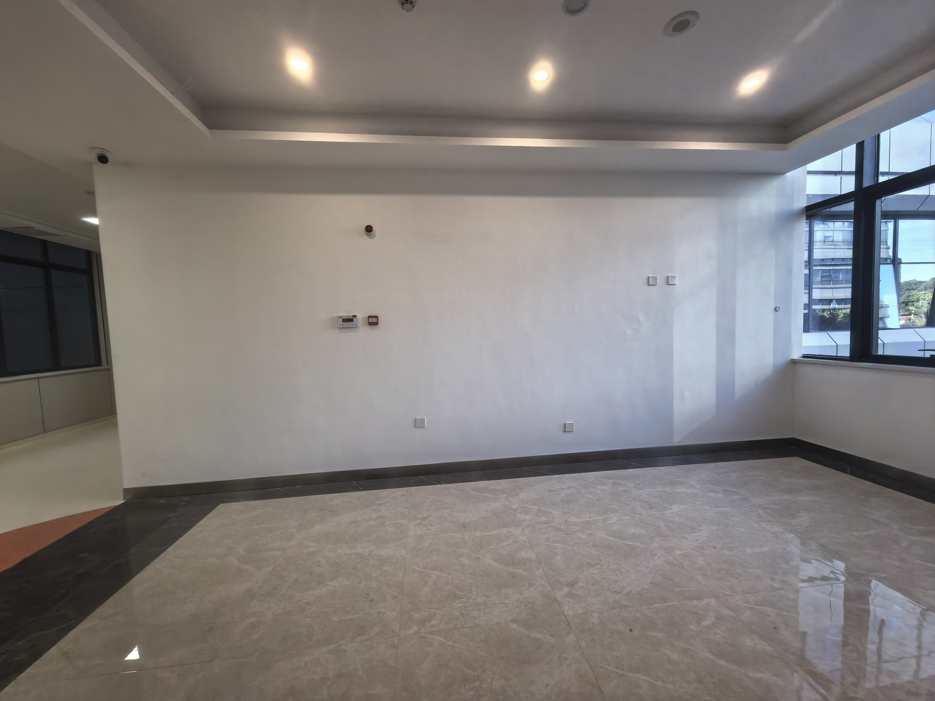
4 | 二楼-医校家社 | 木结构基础+20mm厚木饰面基础，左侧长城板，布设220v电线配管预留维修口，迷你字背发光，雪弗板喷漆uv，大造型四周灯带围边，底部木饰面波浪造型多层板四周为灯带 | 6.54x2.88m | 1 | 项
5 | 二楼-儿童精神科 | 木结构基础+20mm厚木饰面基础，布设220v电线配管预留维修口，迷你字背发光，雪弗板喷漆uv，大造型四周灯带围边，底部木饰面波浪造型多层板四周为灯带 | 3.11x2.88m | 1 | 项
6 | 二楼-孤独症 | 20mm厚木饰面基础+10mm亚克力烤漆背发光底板，迷你字背发光，亚克力UV烤漆字，卡槽 | 3.29x2.88m | 1 | 项 | 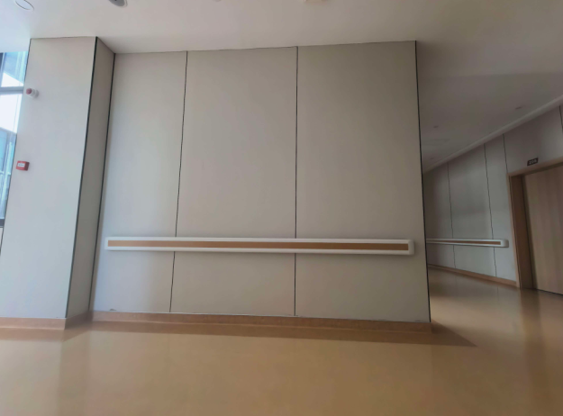
7 | 二楼-临床心理科 | 木结构基础+20mm厚木饰面基础，布设220v电线配管预留维修口，迷你字背发光，雪弗板喷漆uv+厚底磁+面磁，上方铝方通装饰面，文字丝印，画面可替换 | 6.5x2.88m | 1 | 项 | 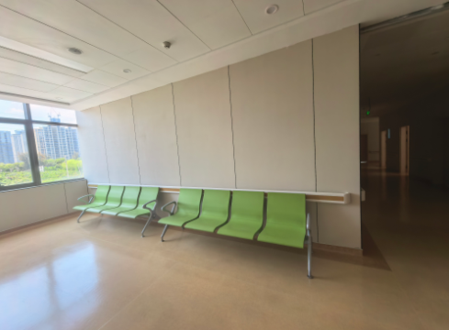
8 | 门诊部二楼至三楼-楼梯平台 | 20厚木饰板基础，布设220v电线配管预留维修口，上下灯带，迷你字，造型四周灯带为围边 | 5.56x3.3m | 1 | 项 | 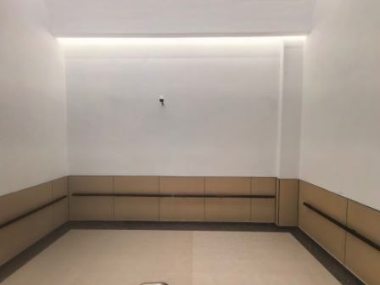
9 | 三楼楼梯扶手画面设计 | 实木方通多层造型+选绒布UV+迷你字+20mm雪弗板烤漆UV+220v电线配管预留维修口 | 3.12x1.95m | 1 | 项 | 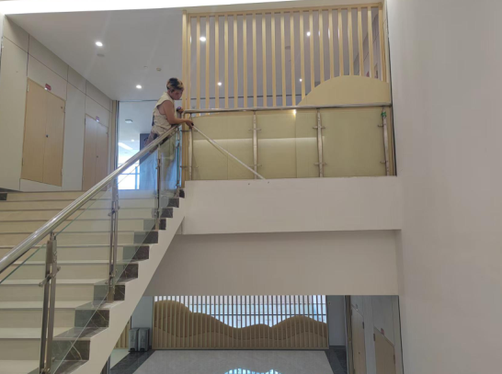
10 | 三楼-情绪缓冲角 | 消防电器、报警及探测设备移位（含重新布线及调试），220v电线配管预留维修口，墙面刷白找平，油画布基底，迷你字背发光，立体盒子造型 | 6.6x2.9m | 1 | 项 | 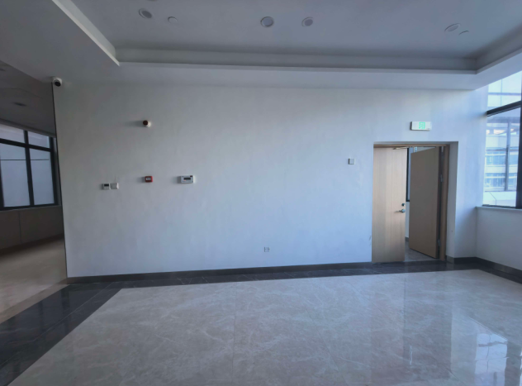
11 | 三楼-情绪自我察觉区-一 | 220v电线配管预留维修口，阻燃版+石膏板+腻子+油漆，墙面刷白找平，油画布基底，26mm亚克力通体发光展板，迷你字雪弗板喷漆造型，磁吸画面 | 3.91x2.9m | 1 | 项 | 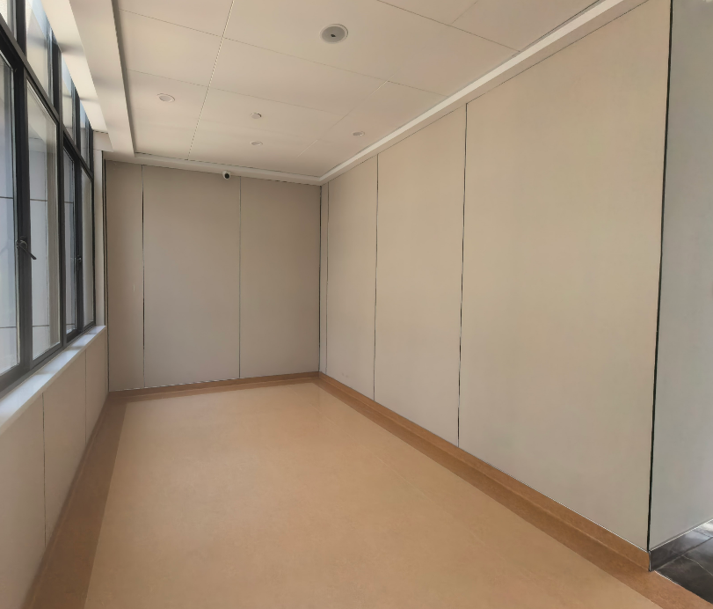
12 | 三楼-情绪自我察觉区-二 | 墙面刷白找平，油画布基底，喷漆立体字，磁吸画面 | 2.85x2.9m | 1 | 项
13 | 三楼-瓯越心港湾 | 20mm木饰面基础+不锈钢面亚克力背发光底+迷你字+220v电线配管预留维修口 | 3.74x2.9m | 1 | 项 | 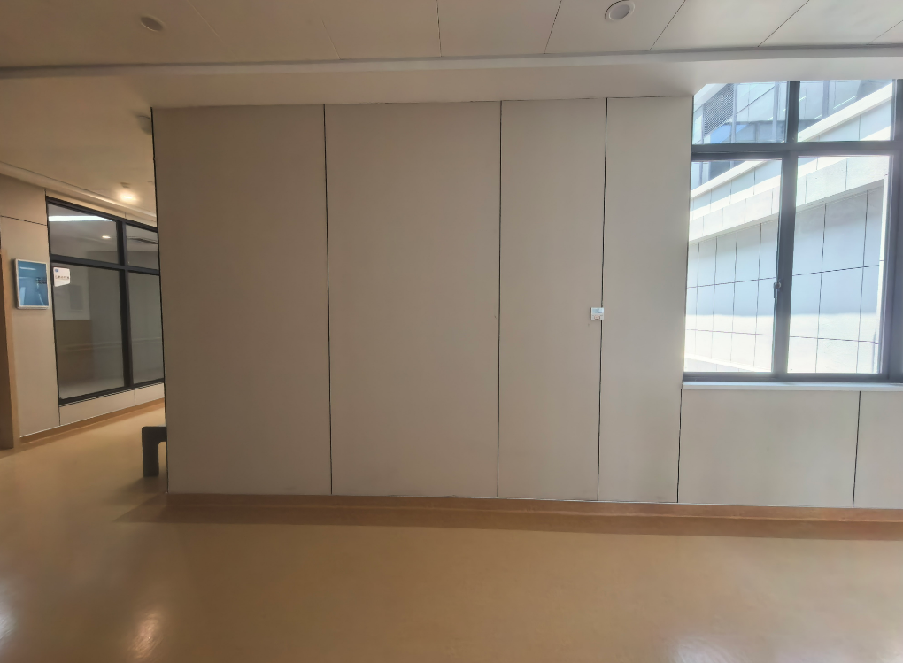
14 | 三楼-莘莘向学 | 20mm木饰面基础+不锈钢面亚克力背发光底+迷你字+220v电线配管预留维修口 | 3.53x2.9m | 1 | 项 | 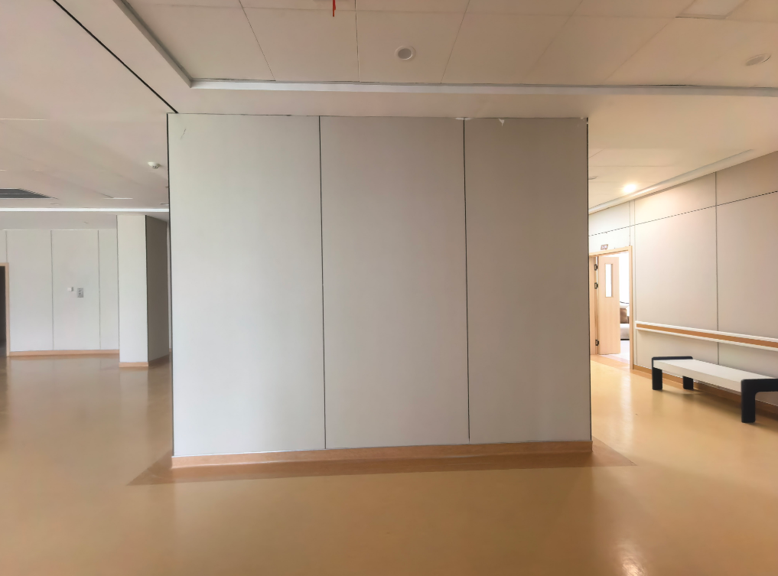
15 | 三楼-心理治疗室 | 木结构基础+20mm厚木饰面基础，布设220v电线配管预留维修口，迷你字背发光，雪弗板喷漆uv+厚底磁+面磁，上方铝方通装饰面，文字丝印，画面可替换 | 7.45x2.9 | 1 | 项 | 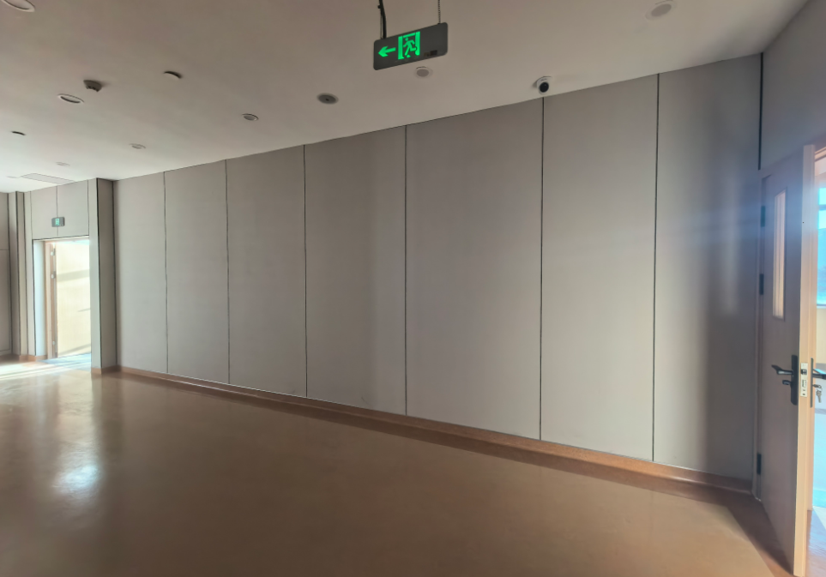
16 | 三楼-心理检测室 | 木结构基础+20mm厚木饰面基础，布设220v电线配管预留维修口，迷你字背发光，雪弗板喷漆uv+厚底磁+面磁，上方铝方通装饰面，文字丝印，画面可替换 | 5x2.9m | 1 | 项 | 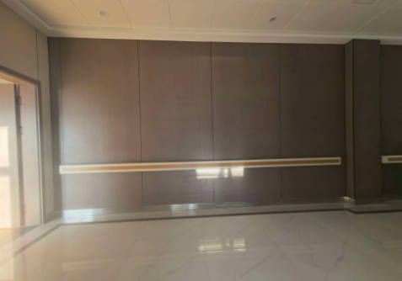
17 | 住院部一楼-医院文化 | 木结构基础+20mm厚木饰面基础，布设220v电线配管预留维修口，迷你字背发光，雪弗板喷漆uv+厚底磁+面磁，上方铝方通装饰面，文字丝印，画面可替换 | 7.3x2.9m | 1 | 项
18 | 住院部一楼电梯口对面墙体 | 消防电器、报警及探测设备移位（含重新布线及调试），220v电线配管预留维修口，两侧实木方通，四周灯带内装，墙面找平刷白油画布地基础，迷你字 | 3.27x2.9m | 1 | 项 | 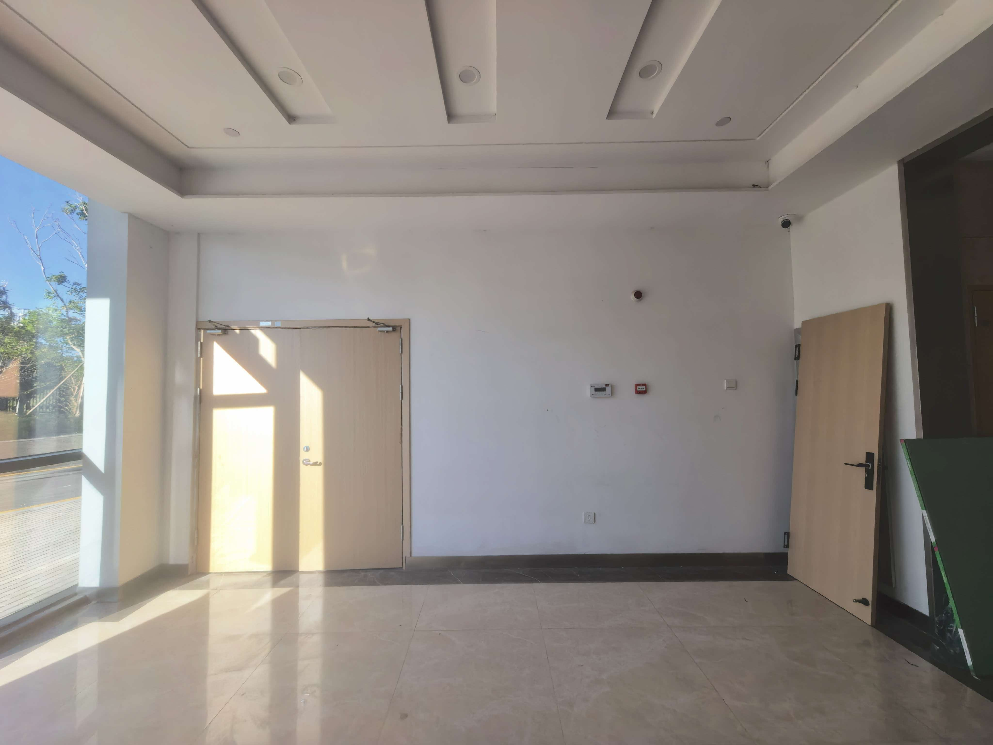
19 | 住院部二至九楼电梯口对面墙体 | 消防电器、报警及探测设备移位（含重新布线及调试），220v电线配管预留维修口，两侧实木方通，四周灯带内装，墙面找平刷白油画布地基础，迷你字 | 3x2.5m | 8 | 项 | 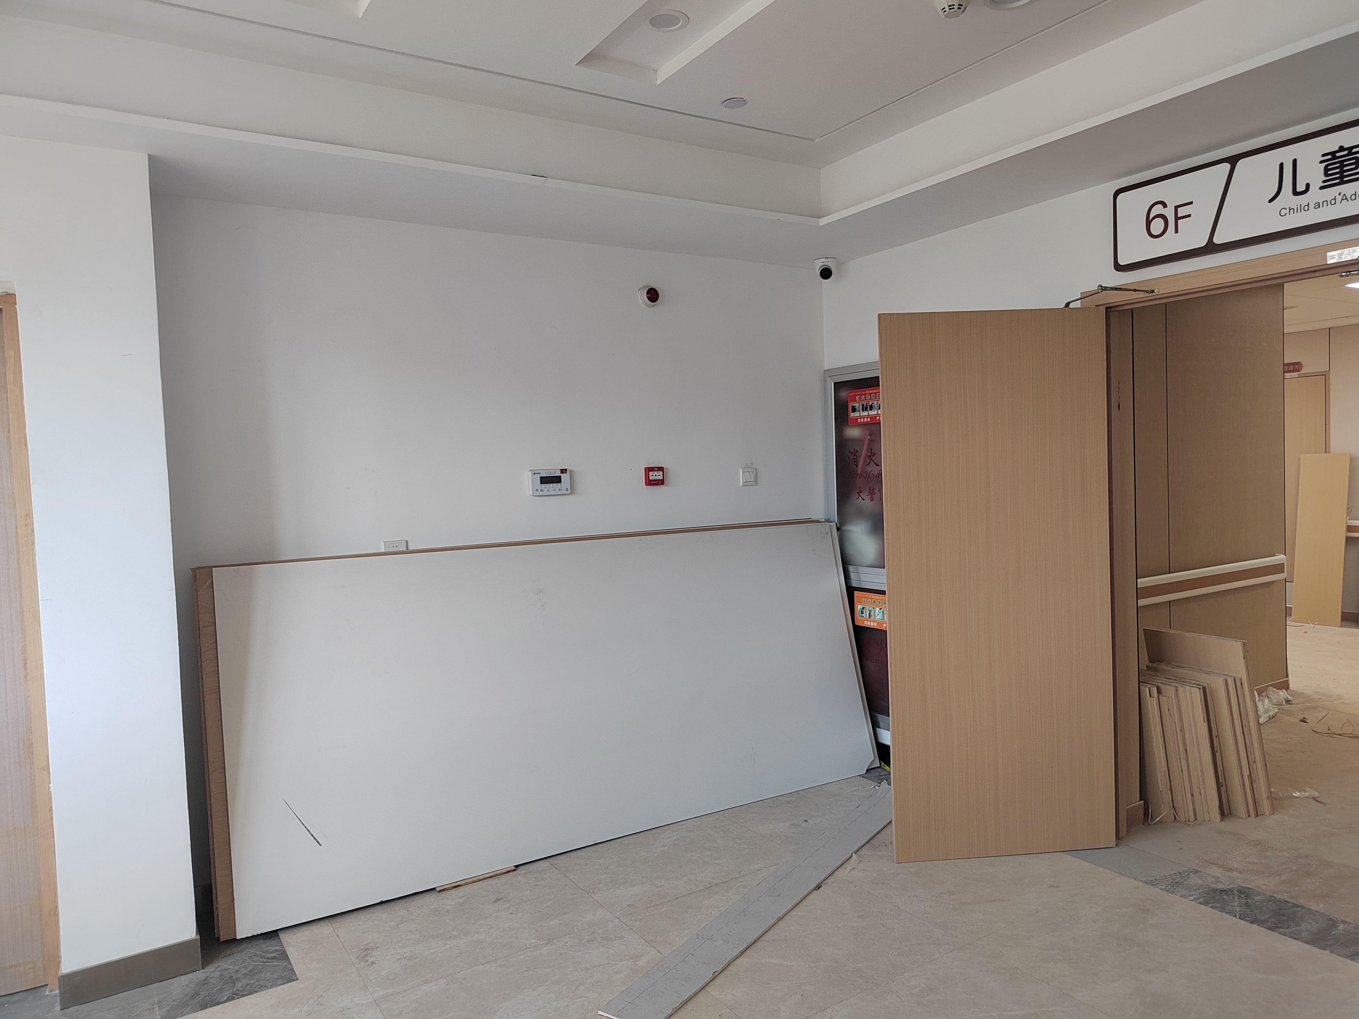
 | 门诊楼与住院楼二楼走廊 | 木结构立体造型+油画布包覆+迷你字+亚克力烤漆字+可替换画面 | 31.8x2m | 1 | 项 | 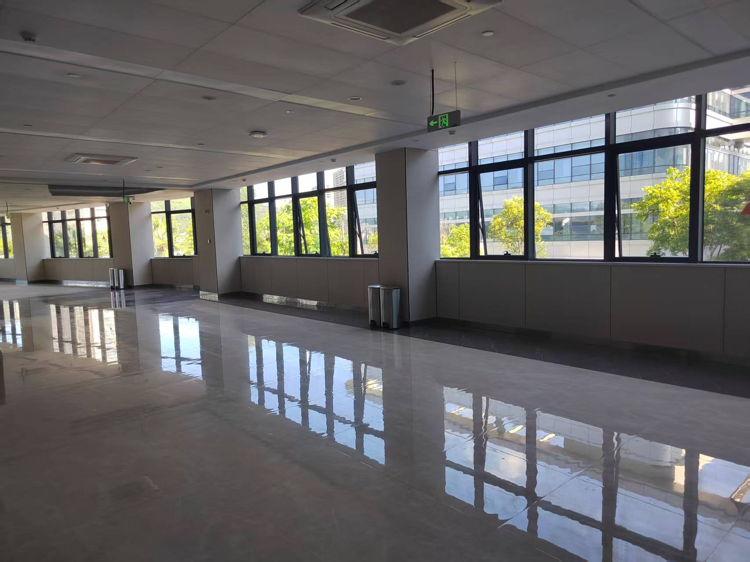
24 | 设计费 | / | / | 1 | 项
26 | 安装费 | / | / | 20 | 工

